缺陷报告
项目名称： | 软件特性测试
任务名称： | 0926 oE RISC-V 22.03版本libreoffice特性测试
任务编号 | 缺陷编号 | 用例编号 | 缺陷名称 | 缺陷描述 | 严重程序 | 优先级 | 问题类型 | 前置条件 | 环境配置 | 操作步骤 | 输入数据 | 预期结果 | 实际结果 | 其他说明 | 提交人员 | 提交时间 | 附件
 | TB00001 | TC00001 | Libreoffice安装失败 | 已存在不能再次安装，不能卸载无法从0开始安装 |  | 高 | 其他 | 使用0926v0.2 oE RISC-V 22.03 xfce镜像启动 | 物理机：Ubunntu 22.04.1 LTS x86_64 QEMU 6.2.0（通过sudo apt install qemu-system-misc安装） | 1、点击桌面terminal图标 2、输入dnf install libreoffice后回车 |  | Libreoffice安装成功 | 安装失败 | 镜像自带libreoffice，卸载失败的前提下无法验证安装是否成功 | 程龙灿 | 2022-09-29
 | TB00002 | TC00002 | Libreoffice卸载失败 | 卸载失败报错 |  | 高 | 其他 |  |  | 1、点击桌面terminal图标 2、输入dnf remove libreoffice后回车 |  | Libreoffice卸载成功 | 卸载失败 |  |  |  | 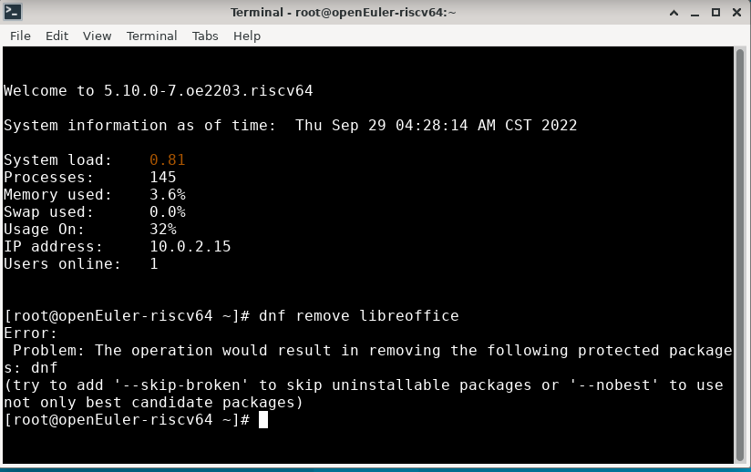
 | TB00003
 | TB00004
 | TB00005
 | TB00006
 | TB00007
 | TB00008
 | TB00009
 | TB00010
 | TB00011
 | TB00012
 | TB00013
 | TB00014
 | TB00015
 | TB00016
 | TB00017
 | TB00018
 | TB00019
 | TB00020
 | TB00021
 | TB00022
 | TB00023
 | TB00024
 | TB00025
 | TB00026
 | TB00027
 | TB00028
 | TB00029
 | TB00030
 | TB00031
 | TB00032
 | TB00033
 | TB00034
 | TB00035
 | TB00036
 | TB00037
 | TB00038

